Sheet1
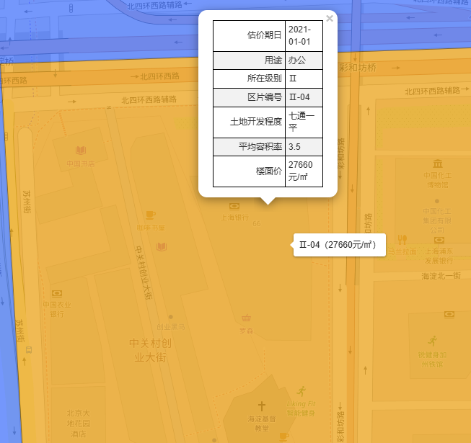
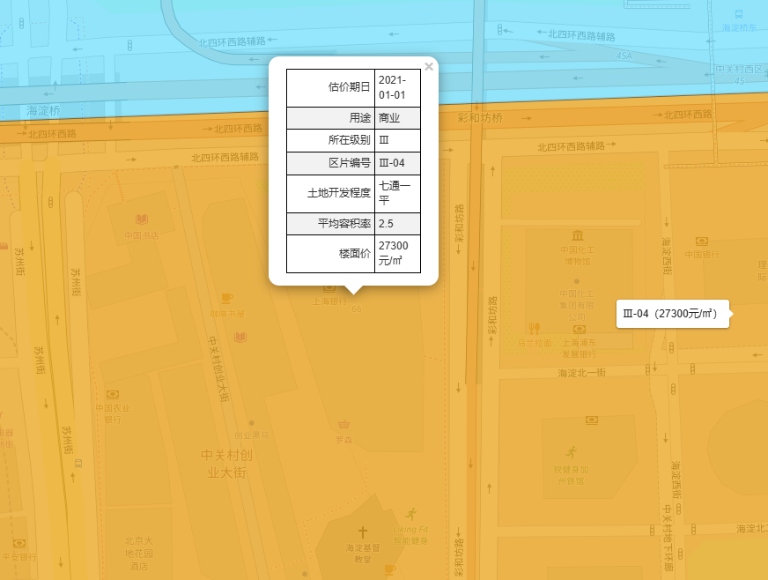
 | 中国技术交易大厦(第三极大厦) - 欢迎您！

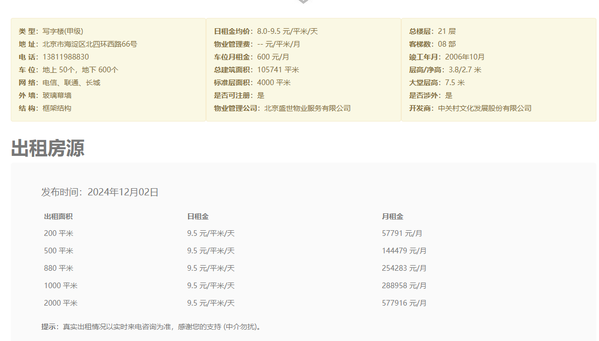

 |  | 中国技术交易大厦(第三极大厦) - 欢迎您！

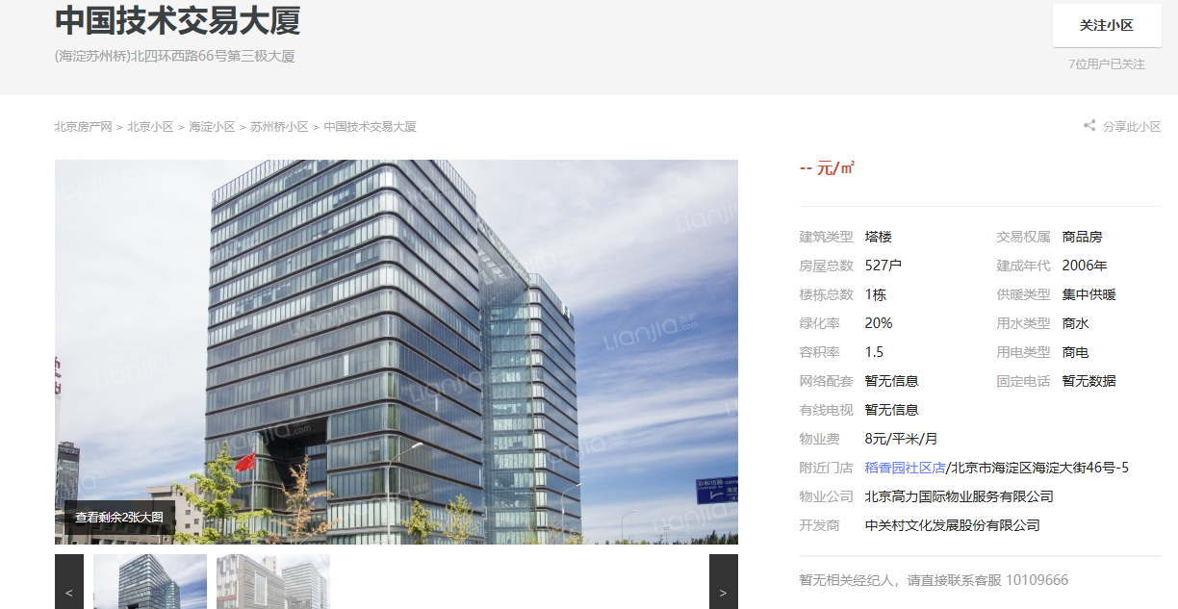

【北京写字楼出租|北京办公室出租/租赁|北京写字楼出租网】-北京贝壳商业地产
